Prod fin imp positivo
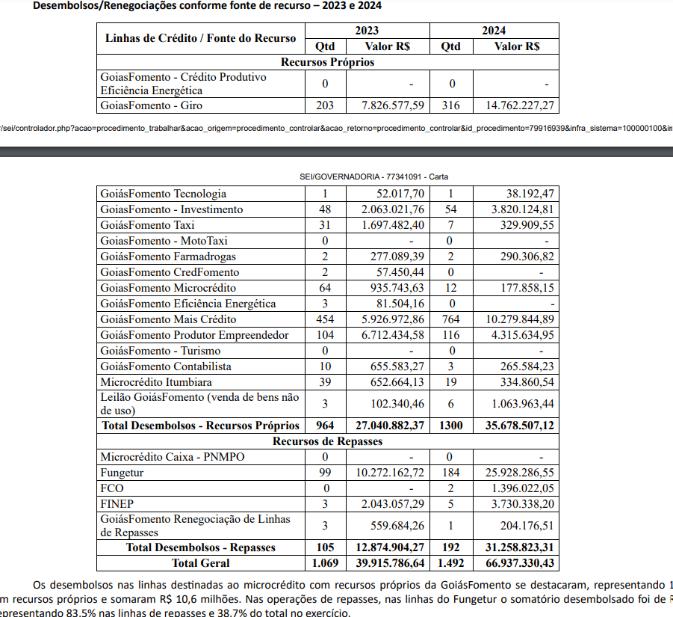
TEMAS | Existência de indicadores específicos para mensuração de impacto (indicando-se quais são) - até 3,5 pontos | Percentual no portfólio de crédito - até 6,5 pontos | Peso do tema | Nota ponderada
Educação e/ou empregabilidade para população de baixa renda | 0 |  | 3% | 0
 | Não há informações
Adaptação a riscos climáticos físicos | 0 |  | 3% | 0
 | Não há informações
Produção, geração ou distribuição de energia elétrica de baixo carbono (exclui grandes hidrelétricas) | 1 | 0 | 4% | 0.04
 | GoiásFomento Energia Solar/Eficiência Energética (Página "Linhas de Crédito) | Não houve operações de crédito do Goiás Fomento Energia em 2024
Eficiência energética | 3.5 |  | 3% | 0.105
 | FCO – Micro e Minigeração de Energia Elétrica visa financiar a aquisição isolada de sistemas de micro e mini geração distribuída de energia elétrica, a serem instalados em imóveis residenciais. (Página "Linhas FCO") GoiásFomento Energia Solar/Eficiência Energética (Página "Linhas de Crédito") | Não houve operações de crédito do Goiás Fomento Energia em 2024
Produção de combustíveis de baixo carbono /aquisição de veículos de baixo carbono | 0 | 0 | 3% | 0
 | Não há informações | Não há informações
Infraestrutura de mobilidade urbana ativa | 0 | 0 | 2% | 0
 | Não há informações | Não há informações
Biodiversidade terrestre (mitigação de riscos) | 2 | 0 | 4% | 0.08
 | O FCO Verde é uma linha de crédito voltada para a regularização ambiental e a sustentabilidade de atividades agropecuárias, abarcando atividades como Florestamento e Reflorestamento, que inclui essências para serraria e laminação, essências para fins energéticos, essências para fins de celulose, e projetos de regularização e recuperação de áreas de reserva legal e de preservação permanente degradadas por meio de exploração florestal madeireira ou não-madeireira. A linha também financia a implantação de sistemas agroflorestais e de culturas permanentes para aproveitamento fitoterápico, alimentar e energético. Por fim, estão incluídas as práticas de manejo e recuperação do solo, como adubação, correção do solo, formação e reforma de pastagens para os sistemas de Integração Lavoura-Pecuária (ILP) e Integração Lavoura-Pecuária-Floresta (ILPF) | Não há informações
Biodiversidade terrestre (restauração) | 3.5 | 0 | 4% | 0.14
 | O FCO Verde é uma linha de crédito voltada para a regularização ambiental e a sustentabilidade de atividades agropecuárias, abarcando atividades como Florestamento e Reflorestamento, que inclui essências para serraria e laminação, essências para fins energéticos, essências para fins de celulose, e projetos de regularização e recuperação de áreas de reserva legal e de preservação permanente degradadas por meio de exploração florestal madeireira ou não-madeireira. A linha também financia a implantação de sistemas agroflorestais e de culturas permanentes para aproveitamento fitoterápico, alimentar e energético. Por fim, estão incluídas as práticas de manejo e recuperação do solo, como adubação, correção do solo, formação e reforma de pastagens para os sistemas de Integração Lavoura-Pecuária (ILP) e Integração Lavoura-Pecuária-Floresta (ILPF) | Não há informações
Preservação da biodiversidade e/ou mitigação de riscos de poluição de água doce | 0 | 0 | 4% | 0
 | Não há informações | Não há informações
Descontaminação de água doce | 0 | 0 | 4% | 0
 | Não há informações | Não há informações
Eficiência hídrica | 0 | 0 | 4% | 0
 | Não há informações | Não há informações
Preservação da biodiversidade e/ou mitigação de riscos de poluição marítima | 0 | 0 | 4% | 0
 | Não há informações | Não há informações
Restauração de ecossistemas marinhos | 0 | 0 | 4% | 0
 | Não há informações | Não há informações
Mitigação de riscos de poluição do solo ou uso eficiente do solo para fins agrícolas | 3.5 | 0 | 2% | 0.07
 | O FCO Verde é uma linha de crédito voltada para a regularização ambiental e a sustentabilidade de atividades agropecuárias, abarcando atividades como Florestamento e Reflorestamento, que inclui essências para serraria e laminação, essências para fins energéticos, essências para fins de celulose, e projetos de regularização e recuperação de áreas de reserva legal e de preservação permanente degradadas por meio de exploração florestal madeireira ou não-madeireira. A linha também financia a implantação de sistemas agroflorestais e de culturas permanentes para aproveitamento fitoterápico, alimentar e energético. Por fim, estão incluídas as práticas de manejo e recuperação do solo, como adubação, correção do solo, formação e reforma de pastagens para os sistemas de Integração Lavoura-Pecuária (ILP) e Integração Lavoura-Pecuária-Floresta (ILPF) | Não há informações
Descontaminação do solo | 0 |  | 2% | 0
 | Não há informações
Mitigação de riscos de poluição atmosférica | 0 |  | 3% | 0
 | Não há informações
Uso eficiente de matéria-prima | 0 |  | 2% | 0
 | Não há informações
Gestão adequada de resíduos sólidos (prevenção de poluição) | 0 |  | 3% | 0
 | Não há informações
Gestão eficiente de resíduos sólidos (economia circular) | 0 |  | 2% | 0
 | Não há informações
Mitigação de riscos de trabalho análogo ao escravo na cadeia de produção | 0 |  | 3% | 0
 | Não há informações
Mitigação de riscos de trabalho infantil irregular na cadeia de produção | 0 |  | 3% | 0
 | Não há informações
Mitigação de riscos à saúde no trabalho | 0 |  | 2% | 0
 | Não há informações
Mitigação de riscos à segurança no trabalho | 0 |  | 3% | 0
 | Não há informações
Mitigação de riscos ou criação de oportunidades para comunidades tradicionais | 0 |  | 2% | 0
 | Não há informações
Saúde e segurança de comunidades de baixa renda | 0 |  | 3% | 0
 | Não há informações
Saúde e segurança do consumidor | 0 |  | 3% | 0
 | Não há informações
Desenvolvimento local (inclui turismo sustentável)/ apoio a MPMEs | 3.5 | 6.5 | 3% | 0.3
 | FCO Empresarial - Linhas de crédito com condições favoráveis voltados a Microempreendedores Individuais, Microempresas, Pequenas Empresas e Pequenas-Médias Empresas (Página "Linhas FCO") GoiásFomento Microcrédito Produtivo - Voltado a Microempresas, microempreendedores individuais e pessoas físicas (feirantes e transportes) (Página "Microcrédito") | Em 2024, a linha GoiásFomento Microcrédito representou R$ 10.279.844,89 do portfólio total de crédito, que foi de R$ 35.678.507,12, correspondendo a 28,81% do total. (Carta Anual de Políticas Públicas e Governança Corporativa 2025, p. 6 e 7)
Promoção da equidade de gênero | 0 |  | 3% | 0
 | Não há informações
Promoção da equidade étnica | 0 |  | 3% | 0
 | Não há informações
Infraestrutura para integração de pessoas com deficiência | 0 |  | 2% | 0
 | Não há informações
Proteção do patrimônio culturaL | 0 |  | 2% | 0
 | Não há informações
Habitação para população de baixa renda | 0 |  | 3% | 0
 | Não há informações
Água e esgoto para comunidades periféricas | 0 |  | 3% | 0
 | Não há informações
Coleta de lixo para comunidades periféricas | 0 |  | 2% | 0
 | Não há informações
 |  | TOTAL | 100.00% | 0.735 | Máximo de 10

 | CARTA ANUAL DE POLÍTICAS PÚBLICAS E GOVERNANÇA CORPORATIVA 2025, BASE-2024, p. 6 e 7

